総括表（片）
 | 普通徴収切替理由書 （兼 仕切紙） |  |  |  |  |  |  | 給 与 支 払 報 告 書 （総括表） |  | 特－ |  | 指 定 番 号

 |  |  |  |  |  |  |  | 福井市提出用 令和 年 月 日 提出 |  | 普－
福井市提出用
指定番号 |  | 0 | 事業所名 |  |  |  | これより下は普通徴収となります | 給与支払者の 個人番号又は 法人番号 |  |  | 右詰 記載 | 事 業 種 目 |  |  | 福 井 市

理由ごとに人数をご記入ください
符号 |  | 普通徴収切替理由 |  | 人数
普Ａ |  | 総従業員数が２人以下（下記の普Ｂ～普Ｇに該当する、すべての（他市町村分を含む）従業員を差し引いた人数） |  |  |  |  |  | 給与の支払期間 | 令和 ５ 年 １ 月分 から １２ 月分 まで
 |  |  |  |  | 人 |  |  | フ リ ガ ナ |  |  |  | 受 給 者 総 人 員 |  | 人
普Ｂ |  | 他の事業所で特別徴収を行っている （乙欄適用者を含む）
 |  |  |  |  | 人 |  |  | 給与支払者の 名称又は氏名
普Ｃ |  | 給与が少なく税額が引けない （例：年間の給与支払額が93万円以下） |  |  |  |  |  |  |  |  |  | 福井市への報告人員
 |  |  |  |  | 人
普Ｄ |  | 給与の支払いが不定期 （例：給与の支払いが毎月でない） |  |  |  |  |  | 上記の所在地 | 〒 |  |  | 内 訳 | 特別徴収 対 象 者 （給与天引） | 人
 |  |  |  |  | 人
普Ｅ |  | 個人事業主の事業専従者
 |  |  |  |  | 人 |  |  | 代 表 者 氏 名 （給与支払者が法人の場合）
普Ｆ |  | 退職者、休職者又は退職予定者 （退職予定の場合は５月末日まで） |  |  |  |  |  |  |  |  |  |  | 普通徴収 対 象 者 (個人納付) | 人
 |  |  |  |  | 人 |  |  | 担 当 者 連 絡 先 | 所属 氏名 （ ） － 内線
普Ｇ |  | １年未満の契約社員
 |  |  |  |  | 人
合計 |  |  |  | 0 |  | 総括表の普通徴収対象者の人数と一致します。 |  | 会計事務所等の名称 及び電話番号（＊5） | 会計事務所等からの提出の場合はこちら |  |  | 合 計 人
 |  |  |  |  | 人
※「普Ａ」は、従業員全員が普通徴収対象の場合のみ該当します。 |  |  |  |  |  |  |  |  |  | 納 入 書 及び各種様式（＊6） |  | 要 ・ 不要

受 付 印
提
市処理欄
１．普通徴収とする場合は、個人別明細書の摘要欄に、該当する符号（「普Ｆ」など）を 記入してください。 ２．この普通徴収切替理由書の提出がない場合は、原則どおり特別徴収対象者となります。 ３．１人の方に対し複数の理由が該当する場合は、理由を１つだけ選択してください。

太線の右端で切り取ってご使用ください
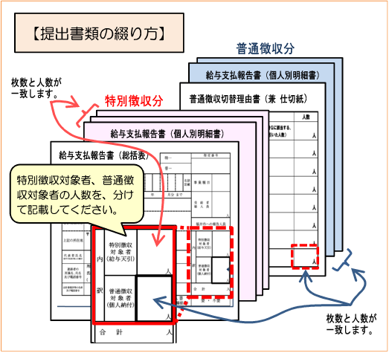
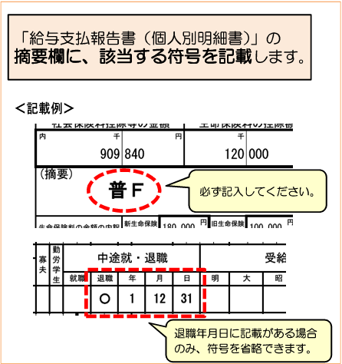
 |  |  |  |  |  |  |  | 令和６年度給与支払報告書の提出について

 |  |  |  |  |  |  |  | 令和６年度の給与支払報告書を、下記の事項に注意してご提出くださいますようお願いいたします。
 |  |  |  |  |  |  |  | 提出期限：令和６年１月３１日（水）

 |  |  |  |  |  |  |  | ＊１ 令和5年1月1日から12月31日の間に給与の支払いを受け、令和6年1月1日に福井市に住所がある全ての給与受給者分を提出してください。給与受給者にはアルバイトや役員等も含まれます。その他、退職者・休職者及び個人で確定申告される方の分もご提出下さい。 ＊２ 前職分給与を合算している場合は、給与支払報告書（個人別明細書）摘要欄に前職の事業所名と住所、給与支払額、社会保険料、源泉徴収税額、退職日を記入して下さい。 ＊３ この給与支払報告書（総括表）に印字されている内容に変更がある場合は、「所在地・名称変更届出書」を提出してください。 ＊４ 給与支払報告書提出の際は、左の普通徴収切替理由書（兼 仕切紙）の記載事項にもご注意のうえ、ご準備いただきますようお願いいたします。 ＊５ 会計事務所等の名称及び電話番号の欄には、会計事務所等が報告書を作成する場合に記入して下さい。 ＊６ 電子申告やインターネットバンキングをご利用のため納入書や特別徴収事務関係様式が不要な場合は、上記枠内の納入書不要の箇所に○をつけて下さい。

例：

6
3

